1-6
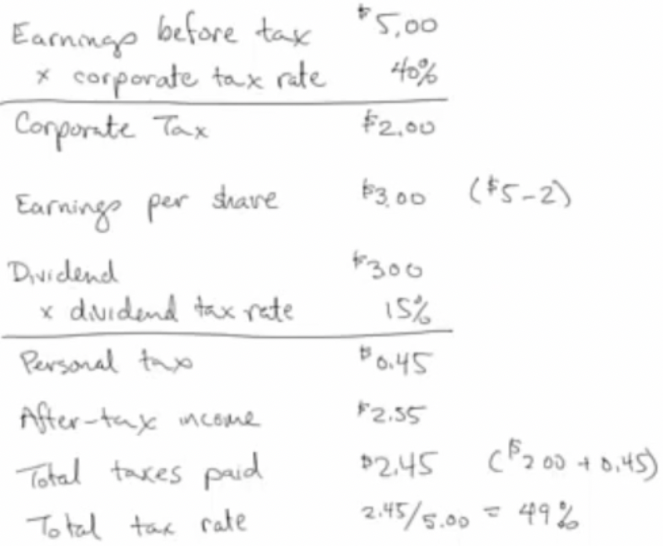
 | Problema 1-6

 | Ipotizzate di essere azionisti di una C corporation. L’utile ante-imposte della corporation è pari a $2 per azione. Dopo aver pagato le imposte, essa distribuirà l’utile realizzato sotto forma di dividendo. L’aliquota fiscale societaria è pari al 40%, quella personale sui redditi (percepiti sotto forma di dividendi e non) è del 30%. Quanto vi rimane una volta pagate tutte le imposte?
 |  | Aliquota fiscale societaria | 40%
 |  | Aliquota fiscale personale | 30%

 |  | Utile per azione ante imposte | $2.00
 |  | Utile per azione dopo le imposte | $1.20
 |  | Somma rimasta dopo il pagamento di tutte le imposte | $0.84

C Corporation: Presente Doppia Tassazione

1-7
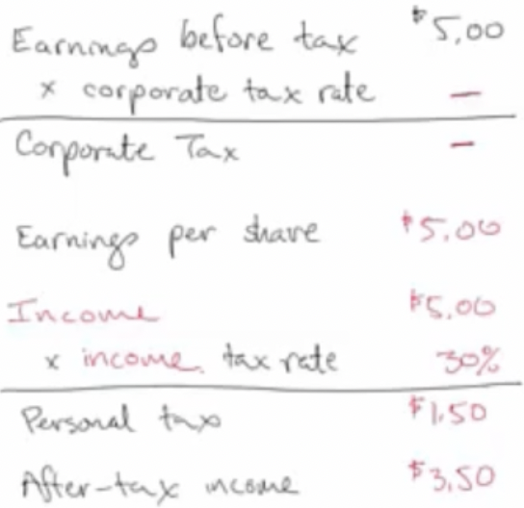
 | Problema 1-7

 |  | Ripetete il problema 6 ipotizzando di essere azionisti di una S corporation.

 |  | Aliquota fiscale societaria | 40%
 |  | Aliquota fiscale personale | 30%

 |  | Utile per azione ante imposte | $2.00
 |  | Somma rimasta dopo il pagamento di tutte le imposte | $1.40

S Corporation: non presente tassazione sul reddito societario

